Quy trình mua hàng
ERPNEXT | Material Request → | Supplier Quotation → | Purchase Order (PO) → | Purchase Receipt (PR) → | Purchase Invoice (PI) → | Payment Entry | Các luồng rút gọn phổ biến

Mô tả | Yêu cầu mua hàng (từ kho hoặc bộ phận) | Báo giá từ NCC (so sánh giá) | Đặt hàng NCC (xác nhận mua) | Nhận hàng vào kho | Hóa đơn mua hàng | Thanh toán cho NCC | # Luồng đầy đủ
 |  |  |  |  |  |  | MR → SQ → PO → PR → PI → PE

GL Entry |  |  |  | Nợ 1561 (Kho), Có 331 (NCC) | Nợ 1561, Nợ 1331 (VAT), Có 331 | Nợ 331, Có 1111/1121 | # Mua trực tiếp (không qua báo giá)
 |  |  |  |  |  |  | PO → PR → PI → PE

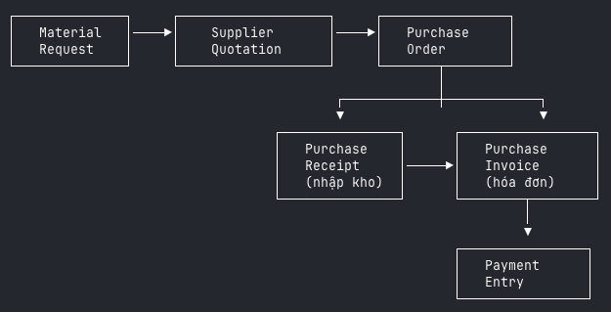
Workflow |  |  |  |  |  |  | # Mua hàng nhận ngay + hóa đơn cùng lúc
 |  |  |  |  |  |  | PO → PI (tick "Update Stock") → PE

 |  |  |  |  |  |  | # Mua lẻ không cần PO
 |  |  |  |  |  |  | PI (tick "Update Stock") → PE

 | - Purchase Receipt chỉ ảnh hưởng kho (Stock Ledger + GL nếu perpetual inventory)
 | - Purchase Invoice ảnh hưởng công nợ + thuế (Accounts Payable)
 | - Nếu PI có tick "Update Stock" → PI làm luôn việc của PR (nhập kho + ghi sổ cùng lúc)
 | - ERPNext hỗ trợ liên kết ngược: từ PI có thể truy về PR → PO → MR
 | - Landed Cost Voucher — phân bổ chi phí vận chuyển/phụ phí vào giá nhập kho (sau PR)

